玉ねぎ
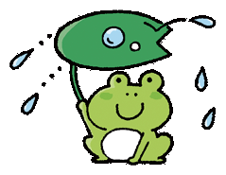



給
食
きゅう
しょく
Ｅｎｇｌｉｓｈ
イ ン グ リ ッ シ ュ


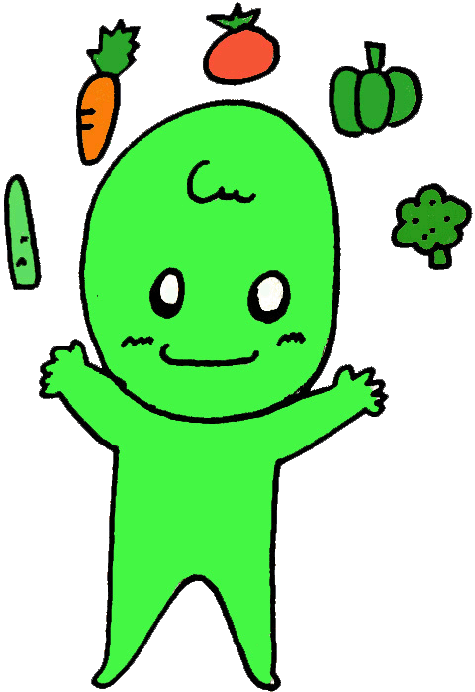

松山市学校栄養士協議会



しゅん
onion(オニオン) たまねぎ
たまねぎの旬

 |  | 《新たまねぎ》 |  |  |  | 《たまねぎ》

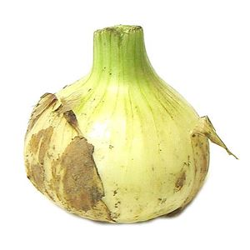
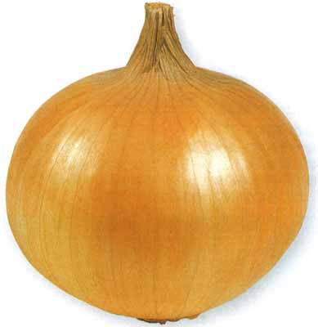

乾燥
かんそう

えいよう
たまねぎの栄養

 | 豊富に含まれる栄養素 ◆ カリウム → 余分な塩分を体の外へ出す。 ◆ 硫化プロピル → 血液をサラサラにする。 ◆ 硫化アリル → 涙がでる正体で、加熱すると 甘みになる。

 |  |  | １年を通して見られる「たまねぎ」ですが、旬は4月～6月です。収穫してすぐのものを『新たまねぎ』といいます。 実がやわらかく、水分が多くて甘いので、生でも食べられます。 |  |  | よく目にする、皮が茶色のたまねぎは、収穫したものを乾燥させたものです。冷蔵庫に入れなくても、長期間保存できます。 生では辛味がありますが、火を通すと甘みが出てきます。 | よく目にする、皮が茶色のたまねぎは、収穫したものを乾燥させています。冷蔵庫に入れなくても、保存できます。 生では辛味がありますが、火を通すと甘味が出てきます。

ね くき は
たまねぎって 根？ 茎？ 葉？
 |  |  |  |  |  |  |  |  | 愛媛県の養殖真鯛の生産量は全国１位です。 瀬戸内海、宇和海のリアス式海岸という環境で、天然・養殖問わず、品質の高い真鯛が育まれています。


は
 | 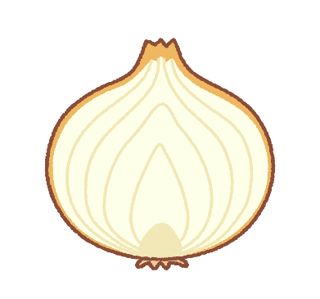 私たちが食べているのは、『葉のつけね』が太ってできたものです。その下に「根」が生えています。切った時に、たまねぎ一枚一枚がくっついている部分が「茎」です。
葉
も の た ん ご
Oからはじまる食べ物単語
た
☆ orange（オレンジ）みかん
☆ octopus（アクトパス） たこ
☆ oat（オウト）麦
Let's try！
レ ッ ツ トライ

☆ olive oil（オリブオイル） オリーブオイル
☆ oyster（オイスタァ） カキ

は
葉のつけね
１年中、おいしくみかんジュースを飲むことができるね！

ね

根
むぎ

くき

茎

 |  |  |  |  | ジュニア・アンカー英和・和英辞典 第６版 参照

 |  |  |  |  |  |  |  | 空を見上げていたさやが膨らみ、重みで下を向いて、さやの筋が黒くなってきたら収穫です。

 |  |  |  | 「ひきな」とは、大根やにんじんの千切りのことで、それらを甘辛く炒めたものです。

